Hoja1
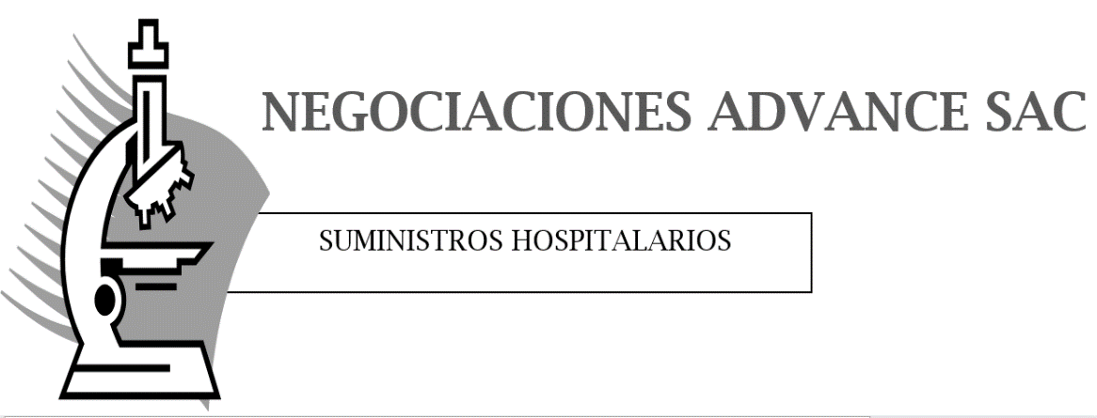

PROFORMA

FECHA 04 07 19

RUC 20571137403

SEÑOR(ES):
ATENCIÓN: | SRES. ABASTECIMIENTO
DIRECCIÓN:

Cantidad | Unidad | Producto | P. Unitario | Sub Total
3 |  |  | 40.00 | 120.00
 |  |  |  | 0.00
 |  |  |  | 0.00
 |  |  |  | 0.00
 |  |  |  | 0.00
 |  |  |  | 0.00
 |  |  |  | 0.00
 |  |  |  | 0.00
 |  |  |  | 0.00
 |  |  |  | 0.00
 |  |  |  | 0.00
 |  |  |  | 0.00
 |  |  | Total | 120.00

LOS PRECIOS INCLUYEN EL IGV Y ESTAN EXPRESADOS EN SOLES
ENTREGA 5 DIAS UTILES
VENCIMIENTO DE 1 AÑO

